Лист1
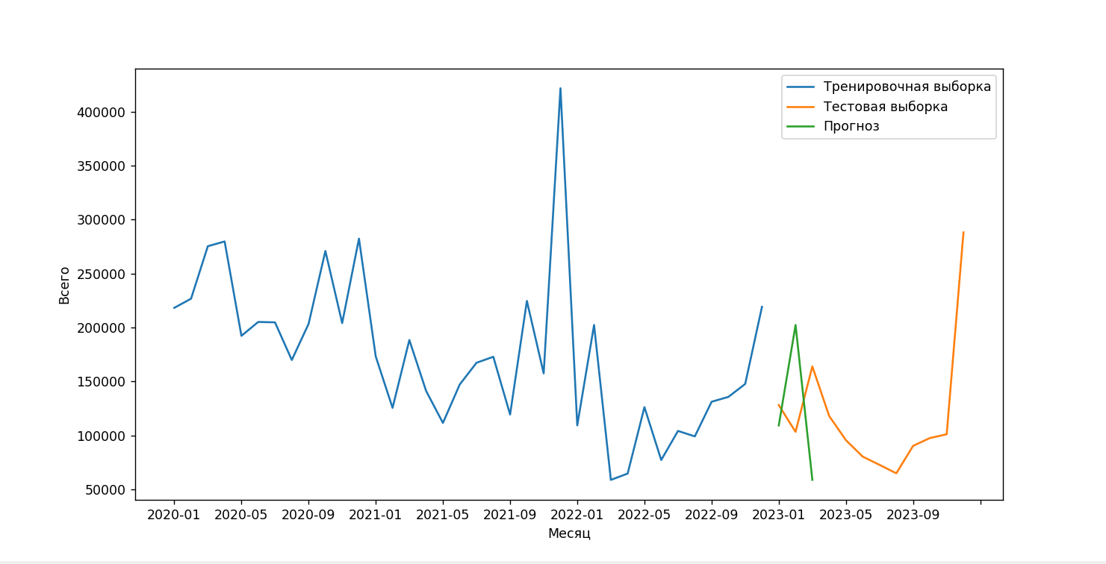
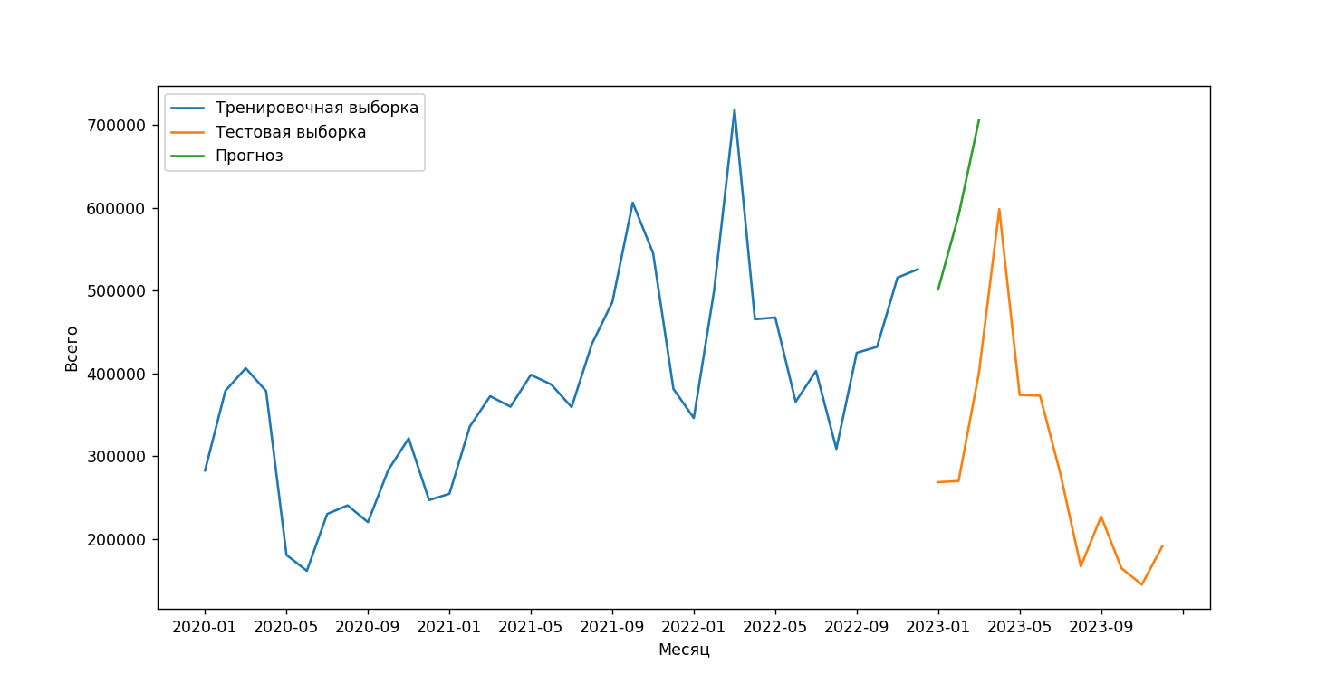
ГР0002-0004-0006 | прогноз | тестовые данные | точность | прогноз тестовые данные точность |  | прогноз тестовые данные точность
2023-01 | 51670 | 38574 | 66.049670763 | ГР0312-0317-0317 |  | ГР0002-0004-0008
2023-02 | 49130 | 45198 | 91.300500022 | 2023-01 206026.0 173166 81.023989 |  | 2023-01 3325.0 12882 25.811209
2023-03 | 61998 | 63210 | 98.08258187 | 2023-02 177606.0 153582 84.357542 |  | 2023-02 7791.0 14004 55.634105
 |  |  |  | 2023-03 205254.0 119514 28.259451 |  | 2023-03 9179.0 7494 77.515346

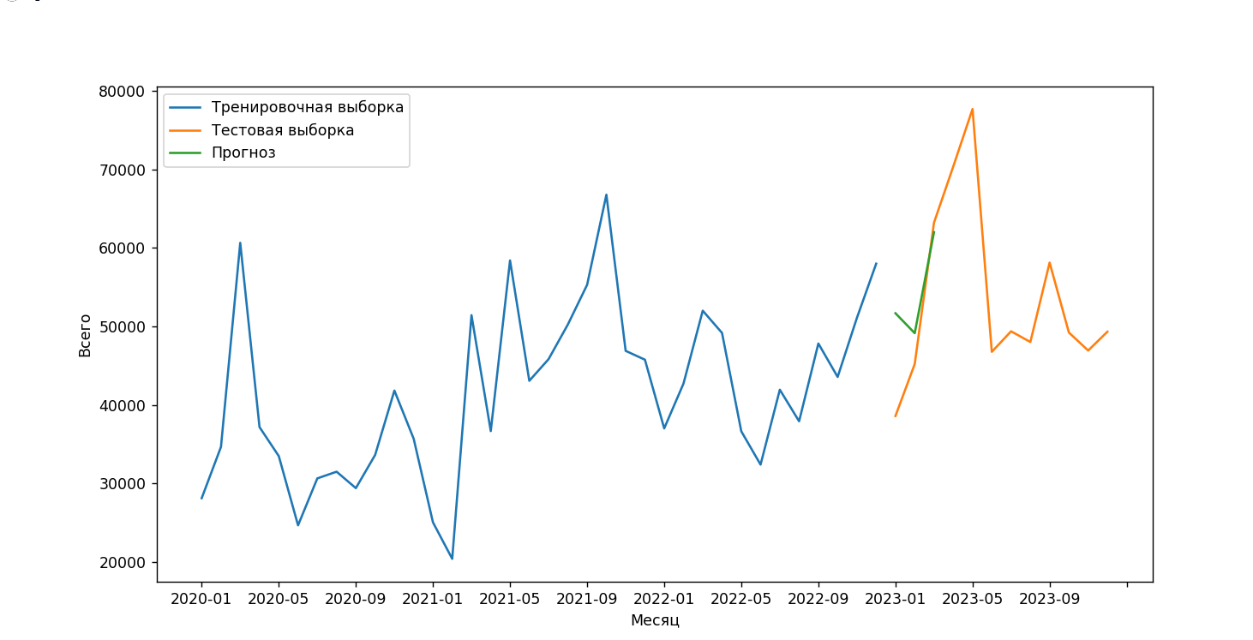
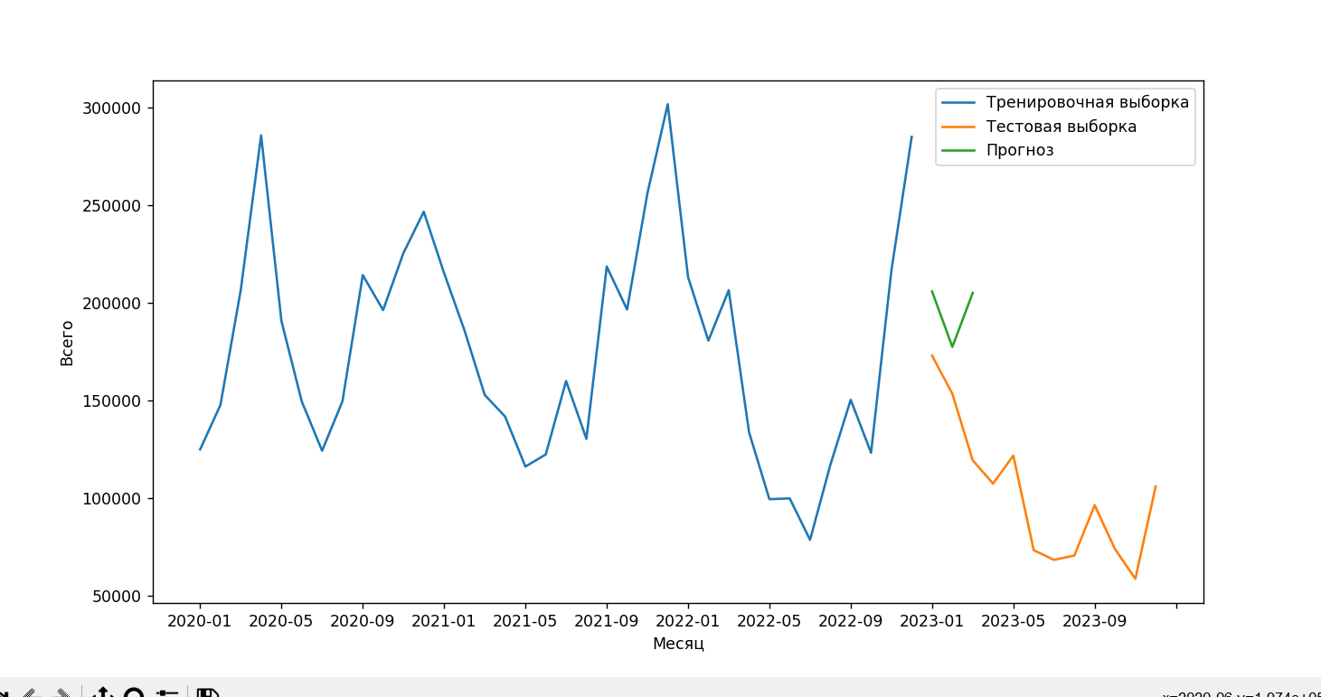
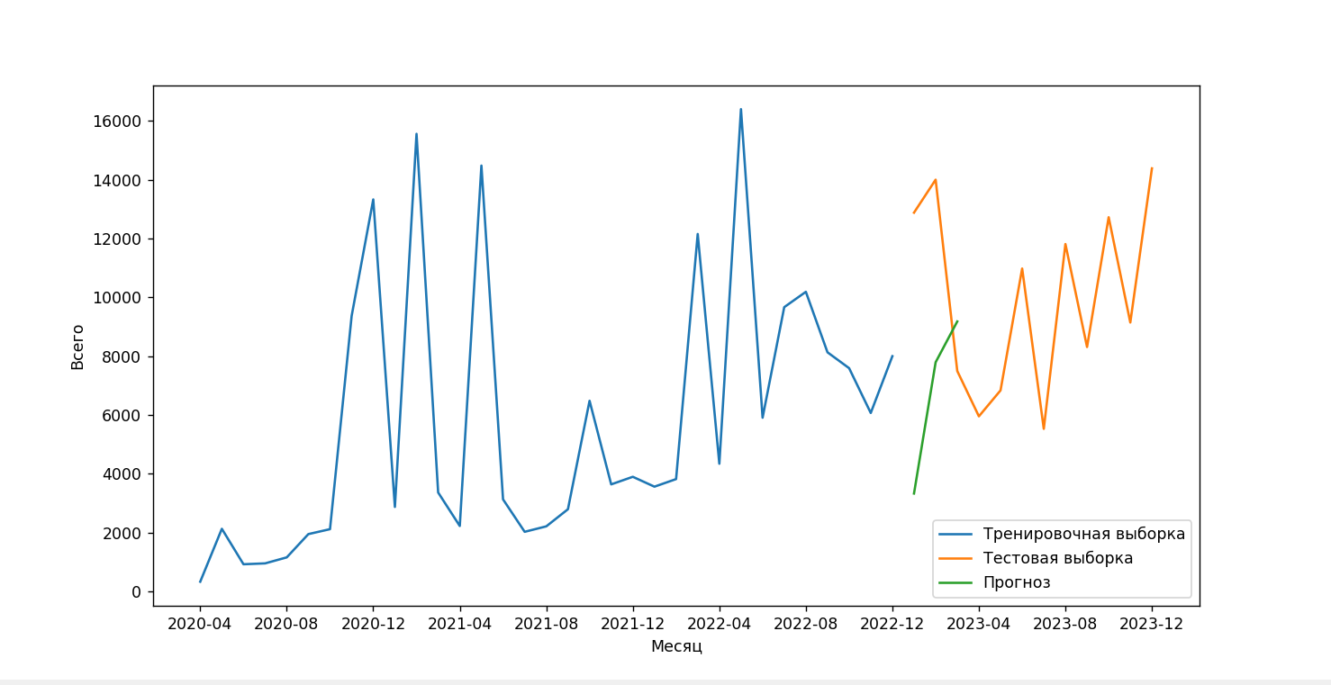

прогноз тестовые данные точность |  |  | прогноз тестовые данные точность |  | прогноз тестовые данные точность
ГР0010-0013-0015 |  |  | ГР0240-0298-0298 |  | ГР0050-0050-0054
2023-01 6454.0 25452 25.357536 |  |  | 2023-01 109158.0 128034 85.257041 |  | 2023-01 501580.0 268528 13.211285
2023-02 17341.0 19656 88.222426 |  |  | 2023-02 202236.0 103188 4.012094 |  | 2023-02 590815.0 269936 -18.872251
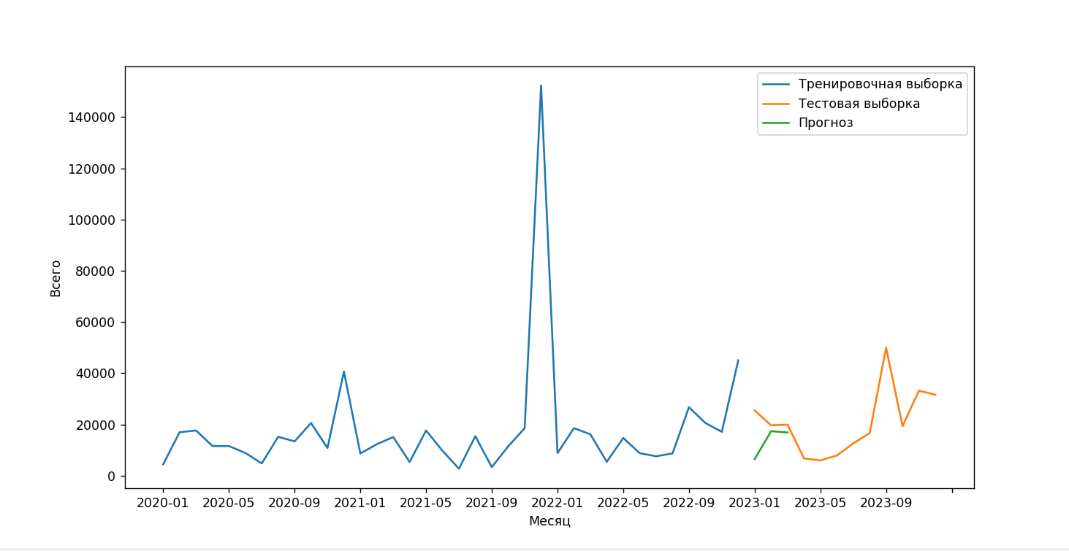
2023-03 16865.0 19890 84.791352 |  |  | 2023-03 58698.0 163836 35.827291 |  | 2023-03 706054.0 400686 23.788702

